Equivalence partitioning
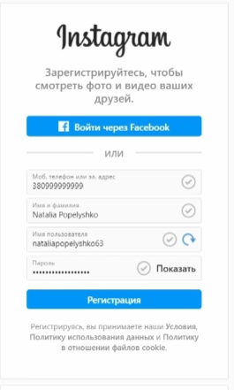
Equivalance partitioning / Эквивалентное разбиение - Берем все возможные варианты ввода текста и разделяем их на волидные или не водилдные
Valid | Invalid
79614077677 | 7961407767700
2231gmail.com | 22312fxs@gmail.com

pairwise testing
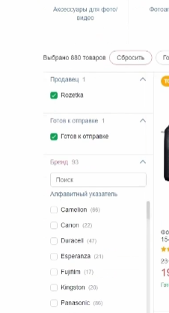
pairwise testing / Парное тестирование
тестируем сразу пару фильтров

Diagram
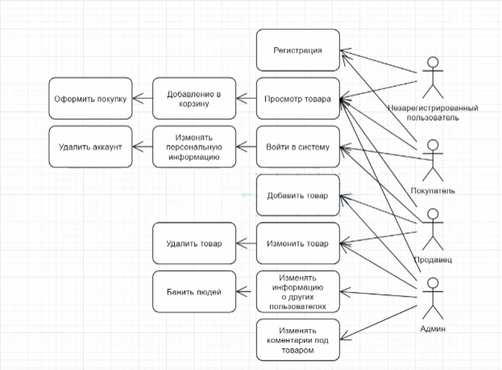
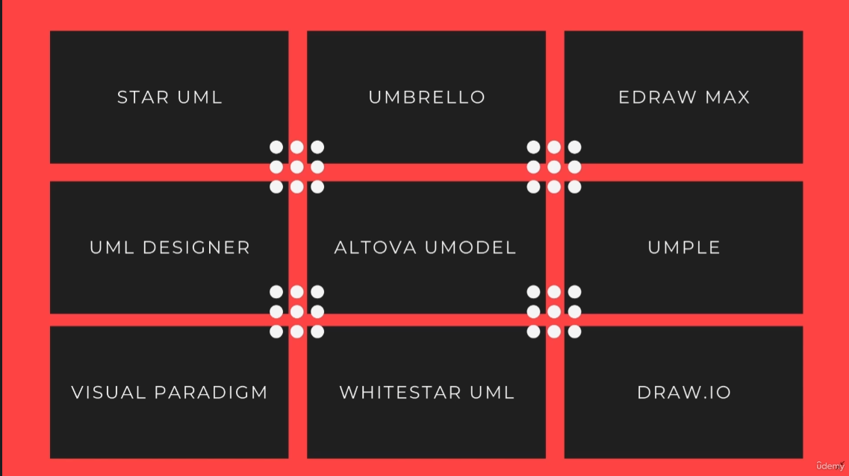
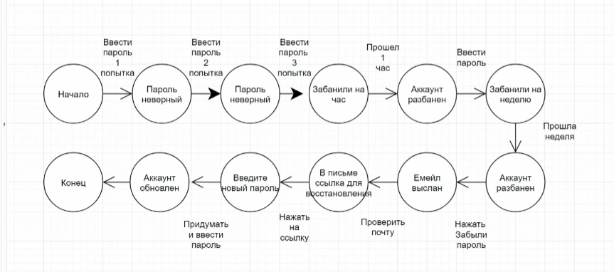
State & Transition Diagram (сокращенно S&T) — схема состояний и переходов

Юзкейс (Use Case) — это перечень действий, сценарий по которому пользователь взаимодействует с приложением, программой для выполнения какого-либо действия для достижения конкретной цели.

Error guessing
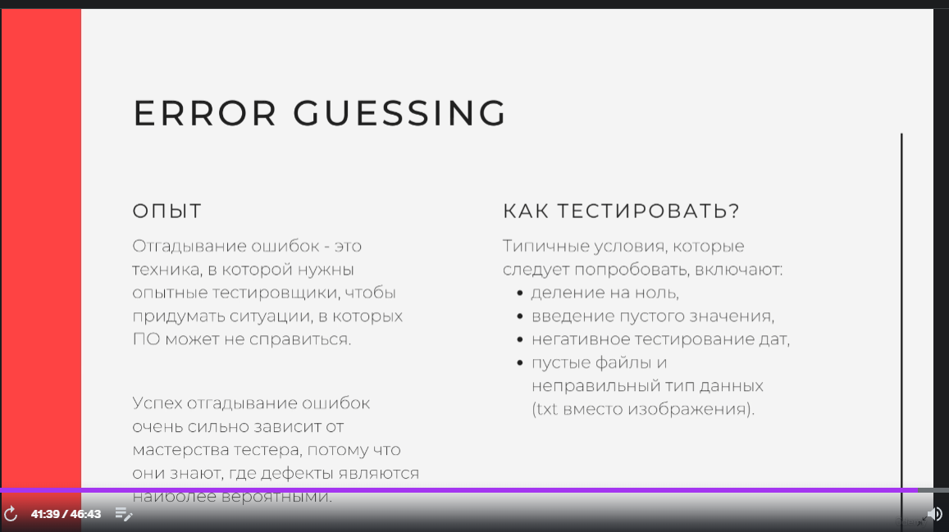
Тут по опыту, ищут баги.
деление на ноль, ввести пустой результат, увеличение, уменьние. Невалидные даты. Поставить на аватар текстовые документы.

Exploratory testing
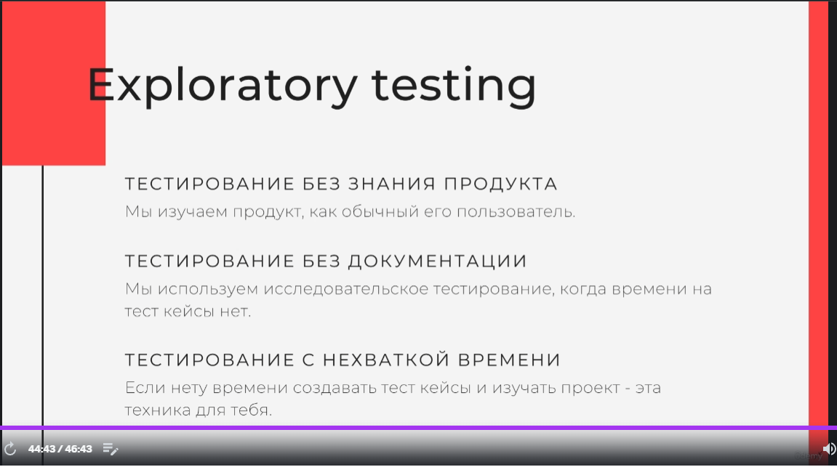

опытный тестировщик

